Hoja1
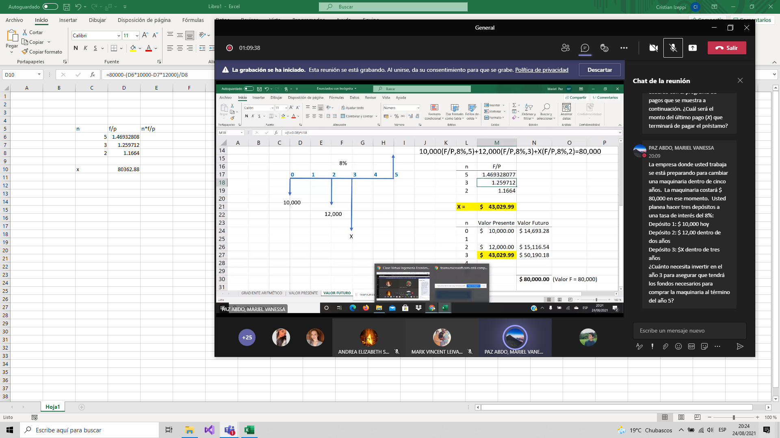

n | f/p | n*f/p
5 | 1.4693280768
3 | 1.259712
2 | 1.1664
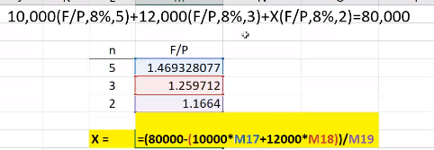
x | Q43,029.99

